画面部品情報（MainMenu(メインメニュー画面）)
Java課題(2023下期） |  |  | 画面ID | 画面名 |  |  |  | 作成日 | 作成者 | 更新日 | 更新者
 |  |  | MainMenu | メインメニュー画面 |  |  |  | 2023-09-24 | DF福田 | 2024-01-31 | DF福田

 | 1.【画面イメージ】
 | （通常時） |  |  |  |  |  | （ハンバーガーメニューを開いた時）
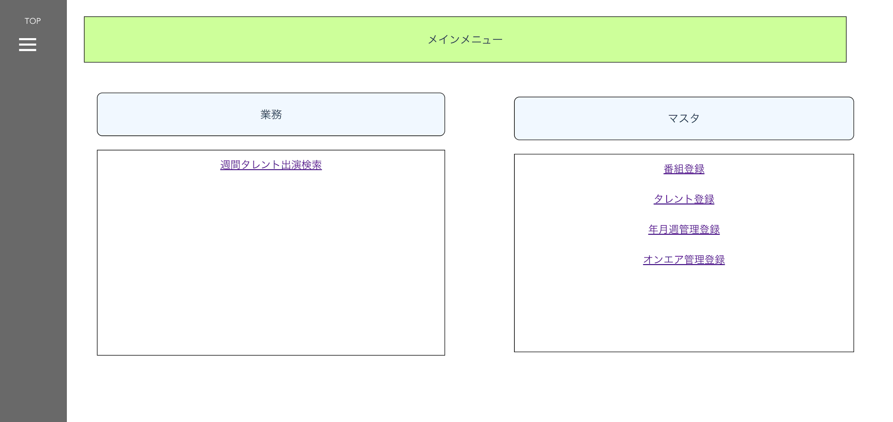
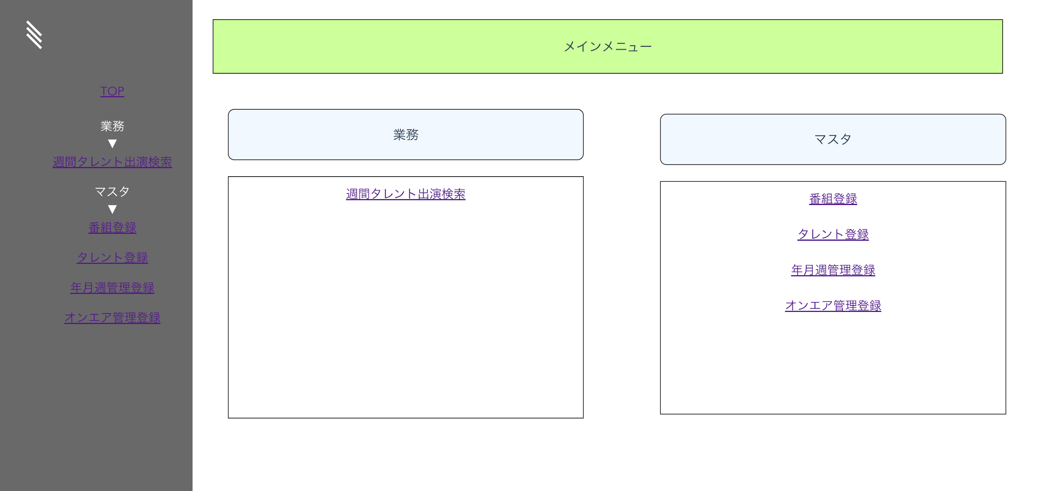

 | 2.【機能概要】
 | ・メインメニューとなる画面。 ・各業務画面へと遷移する役割となる。 ・サイドバーで各画面へ遷移できるようにする。

 | 3.【前の画面より受け取ったパラメータ】
 | パラメータ名 | データ型 | 桁数

 | 3.【イベント情報】
 | イベント名 | 処理概要
 | 週間タレント出演検索をクリック | 画面「週間タレント出演」へ画面遷移する。
 | 番組登録をクリック | 画面「番組登録」へ画面遷移する。
 | タレント登録をクリック | 画面「タレント登録」へ画面遷移する。
 | 年月週管理登録をクリック | 画面「年月週管理登録」へ画面遷移する。
 | オンエア管理登録をクリック | 画面「オンエア管理登録」へ画面遷移する。
 | ハンバーガーメニューをクリック | クリック時に、サイドバーを開く （中身のメニュのリンクは上記のリンクと同様の仕様） ※他の画面でも同様のため、以降の画面では説明を省略
 | 【サイドバーの中】 TOPリンククリック時 | クリック時に、画面「メインメニュー画面」へ遷移する。 ※他の画面でも同様のため、以降の画面では説明を省略

 | 4.【フォーム情報】 |  |  |  | 5.【DB情報】
 | （業務） |  |  |  | （業務）
 | 項目名 | 部品 | 備考 |  | 取得元テーブル | 取得列 | データ型 | 桁数 | 備考
 | 週間タレント出演検索 | リンクボタン | 画面「週間タレント出演」へ画面遷移する。

 | （マスタ） |  |  |  | （マスタ）
 | 項目名 | 部品 | 備考 |  | 取得元テーブル | 取得列 | データ型 | 桁数 | 備考
 | 番組登録 | リンクボタン | 画面「番組登録」へ画面遷移する。
 | タレント登録 | リンクボタン | 画面「タレント登録」へ画面遷移する。
 | 年月週管理登録 | リンクボタン | 画面「年月週管理登録」へ画面遷移する。
 | オンエア管理登録 | リンクボタン | 画面「オンエア管理登録」へ画面遷移する。
 | ハンバーガーメニュー | リンクボタン | サイドバーを開く。

 | （サイドバー） ※他の画面でも同様のため、以降の画面では説明を省略
 | 項目名 | 部品 | 備考 |  | 取得元テーブル | 取得列 | データ型 | 桁数 | 備考
 | TOP | リンクボタン | 画面「番組登録」へ画面遷移する。
 | 週間タレント出演検索 | リンクボタン | 画面「週間タレント出演」へ画面遷移する。
 | 番組登録 | リンクボタン | 画面「番組登録」へ画面遷移する。
 | タレント登録 | リンクボタン | 画面「タレント登録」へ画面遷移する。
 | 年月週管理登録 | リンクボタン | 画面「年月週管理登録」へ画面遷移する。
 | オンエア管理登録 | リンクボタン | 画面「オンエア管理登録」へ画面遷移する。

